IO MAP
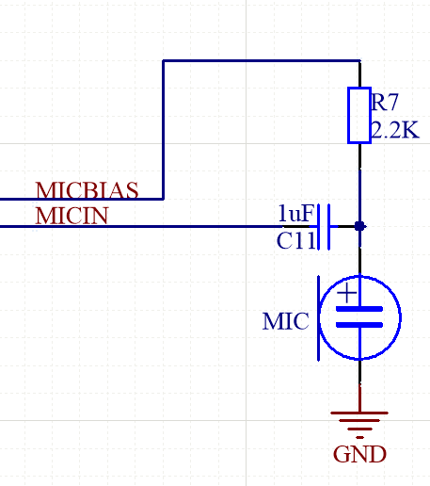
No | Name | PAD type | defualt | 0 | 1 | 2 | 3 | ANA func | PAD connect | 备注
 |  |  |  | GPIO | CSC func | special | GPTIM |  |  |  | ADC语音示意图, 电阻和电容需要根据咪头确定
1 | PADA0 | IO RT25 | SWCLK，PULLDOWN | PA00 | CSC | SWCLK |  | ADCIN0
2 | PADA1 | IO RT25 | SWDIO，PULLUP | PA01 | CSC | SWDIO | CTMR_ETR_IN(I) | ADCIN1
3 | PADA2 | IO RT25 | GPIO | PA02 | CSC |  | CTMR_CH1(I/O) | ADCIN2 | MICBIAS
4 | PADA3 | IO RT25 | GPIO | PA03 | CSC |  | CTMR_CH2(I/O) | MICIN
5 | PADA4 | IO RT25 | GPIO | PA04 | CSC | DPLL_LOCKED(O) | CTMR_CH3(I/O) | ADCIN3
6 | PADA5 | IO RT25 | GPIO | PA05 | CSC | CLK_OUT(O) | CTMR_CH4(I/O) | ADCIN4
7 | PADA6 | IO RT25 | GPIO，PULLUP | PA06 | CSC |  | ATMR_BK(I) | ADCIN5 | DP | Uart烧录 Tx
8 | PADA7 | IO RT25 | GPIO，PULLUP | PA07 | CSC |  | ATMR_CH1P(I/O) | ADCIN6 | DM | Uart烧录 Rx
9 | PADA8 | IO RT25 | GPIO | PA08 | CSC |  | ATMR_CH2P(I/O) | ADCIN7
10 | PADA9 | IO RT25 | GPIO | PA09 | CSC | USB_DOP(O) | ATMR_CH3P(I/O) | ADCIN8
11 | PADA10 | IO RT25 | GPIO | PA10 | CSC | USB_DOM(O) | ATMR_CH4P(I/O) | ADCIN9
12 | PADA11 | IO RT25 | GPIO | PA11 | CSC | USB_NDOE(O) | ATMR_CH1N(O) | ADCIN0
13 | PADA12 | IO RT25 | GPIO | PA12 | CSC |  | ATMR_CH2N(O) | ADCIN1
14 | PADA13 | IO RT25 | GPIO | PA13 | CSC |  | ATMR_CH3N(O) | ADCIN2
15 | PADA14 | IO RT25 | GPIO | PA14 | CSC |  | ATMR_ETR_IN(I) | ADCIN4
16 | PADA15 | IO RT25 | GPIO | PA15 | CSC |  | CTMR_CH1(I/O) | ADCIN5
17 | PADA16 | IO RT25 | GPIO | PA16 | CSC |  | CTMR_CH2(I/O) | ADCIN6
18 | PADA17 | IO RT25 | GPIO | PA17 | CSC |  | CTMR_CH3(I/O)
19 | PADA18 | IO RT25 | GPIO | PA18 | CSC |  | CTMR_CH4(I/O)
20 | PADA19 | IO RT25 | PULLUP，nRESET | PA19 | CSC

csc_fout_sel0 |  | UART1_TXD(IO) | 0 |  |  |  | csc_fin_sel0 | UART1_TXD(IO) | 0
csc_fout_sel1 |  | UART1_RXD(IO) | 1 |  |  |  | csc_fin_sel1 | UART1_RXD(IO) | 1
csc_fout_sel2 |  | UART2_TXD(IO) | 2 |  |  |  | csc_fin_sel2 | UART2_TXD(IO) | 2
csc_fout_sel3 |  | UART2_RXD(IO) | 3 |  |  |  | csc_fin_sel3 | UART2_RXD(IO) | 3
csc_fout_sel4 |  | I2C_SCL(IO) | 4 |  |  |  | csc_fin_sel4 | I2C_SCL(IO) | 4
csc_fout_sel5 |  | I2C_SDA(IO) | 5 |  |  |  | csc_fin_sel5 | I2C_SDA(IO) | 5
csc_fout_sel6 |  | CTMR_CH1(IO) | 6 |  |  |  | csc_fin_sel6 | CTMR_CH1(IO) | 6
csc_fout_sel7 |  | CTMR_CH2(IO) | 7 |  |  |  | csc_fin_sel7 | CTMR_CH2(IO) | 7
csc_fout_sel8 |  | UART1_RTS(O) | 8 |  |  |  | csc_fin_sel8 | UART1_CTS(I) | 8
csc_fout_sel9 |  | UART2_RTS(O) | 9 |  |  |  | csc_fin_sel9 | UART2_CTS(I) | 9
csc_fout_sel10 |  | UART1_SCK(O) | 10 |  |  |  | csc_fin_sel10 | SPIM_MISO(I) | 10
csc_fout_sel11 |  | UART2_SCK(O) | 11 |  |  |  | csc_fin_sel11 | SPIS_CLK(I) | 11
csc_fout_sel12 |  | SPIM_CLK(O) | 12 |  |  |  | csc_fin_sel12 | SPIS_MOSI(I) | 12
csc_fout_sel13 |  | SPIM_MOSI(O) | 13 |  |  |  | csc_fin_sel13 | SPIS_CSN(I) | 13
csc_fout_sel14 |  | SPIS_MISO(O) | 14
csc_fout_sel15 |  | GLB_BIST_DONE(O) | 15
csc_fout_sel16 |  | GLB_BIST_FAIL(O) | 16
csc_fout_sel17 |  | OSCEN_FLG(O) | 17
csc_fout_sel18 |  | RFEN_FLG(O) | 18
csc_fout_sel19 |  | BLE_SLEEP_FLAG(O) | 19
csc_fout_sel20 |  | CM0P_DEEPSLEEP(O) | 20
csc_fout_sel21 |  | BB_TX_EN(O) | 21
csc_fout_sel22 |  | BB_RX_EN(O) | 22
csc_fout_sel23 |  | MDM_TX_EN(O) | 23
csc_fout_sel24 |  | MDM_RX_EN(O) | 24

